TOP STAY SE
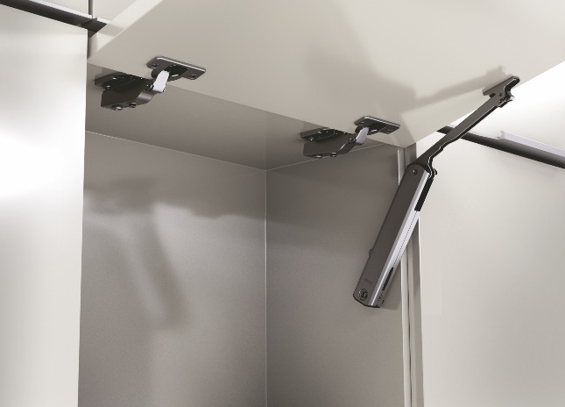 TOP STAY SE

Для фасадов высотой
h=250-600мм

Если ширина фасада более 600мм, рекомендуется использование 2-го механизма
1 | 1. Введите размеры фасада и вес ручки:
 | Высота, миллиметры (max. 600мм) |  | Ширина, миллиметры |  | + | Вес ручки, граммы
 | 360 |  | 600 |  |  | 150
2 | 2. Из раскрывающегося списка выберите материал фасада и получите значение индекса
 |  |  | Вес фасада, кг. |  | Индекс
 |  |  | 2.53 |  | 909
3 | 3. Выберите модель подъемного механизма TOP STAYS SQ NEW, соответствующего полученному индексу и подходящей высоте фасада. Значение индекса должно попадать в пределы значений для отдельного механизма. Чем ближе индекс к среднему значению тем проще будет осуществляться регулировка механизма.
 | Механизм | Артикул ТБМ | Диапазон высоты фасада | Пределы значений индекса | Среднее значение индекса
 | SE00AL light | DTCSE01 | h=250-600 мм | 200 - 1000 | 600
 | SE00AM medium | DTCSE02 |  | 500 - 1500 | 1000
 | SE00AH strong | DTCSE03 |  | 960 - 2350 | 1655
www.tbm.ru

TOP STAY SE push

Для фасадов высотой
h=250-600мм

Если ширина фасада более 600мм, рекомендуется использование 2-го механизма

1 | 1. Введите размеры фасада и вес ручки:
 | Высота, миллиметры (max. 600мм) |  | Ширина, миллиметры |  | + | Вес ручки, граммы
 | 300 |  | 600 |  |  | 150
2 | 2. Из раскрывающегося списка выберите материал фасада и получите значение индекса
 |  |  | Вес фасада, кг. |  | Индекс
 |  |  | 2.76 |  | 828
3 | 3. Выберите модель подъемного механизма TOP STAYS SQ NEW, соответствующего полученному индексу и подходящей высоте фасада. Значение индекса должно попадать в пределы значений для отдельного механизма. Чем ближе индекс к среднему значению тем проще будет осуществляться регулировка механизма.
 | Механизм | Артикул ТБМ | Диапазон высоты фасада | Пределы значений индекса | Среднее значение индекса
 | SE2FAL light | DTCSE01/P | h=250-600 мм | 200 - 1000 | 600
 | SE2FAM medium | DTCSE02/P |  | 500 - 1400 | 950
 | SE2FAH strong | DTCSE03/P |  | 960 - 2050 | 1505
www.tbm.ru

TOP STAY SQ NEW
TOP STAY SQ NEW

Для фасадов высотой
h=250-600мм

1 | 1. Введите размеры фасада и вес ручки:
 | Высота, миллиметры (max. 600мм) |  | Ширина, миллиметры |  | + | Вес ручки, граммы
 | 360 |  | 600 |  |  | 150
2 | 2. Из раскрывающегося списка выберите материал фасада и получите значение индекса
 |  |  | Вес фасада, кг. |  | Индекс
 |  |  | 3.28 |  | 1182
3 | 3. Выберите модель подъемного механизма TOP STAYS SQ NEW, соответствующего полученному индексу и подходящей высоте фасада. Значение индекса должно попадать в пределы значений для отдельного механизма. Чем ближе индекс к среднему значению тем проще будет осуществляться регулировка механизма.
 | Механизм | Артикул ТБМ | Диапазон высоты фасада | Пределы значений индекса | Среднее значение индекса
 | SQ02BL light | DTCSQ01.007 | h=250-400 мм | 480 - 1250 | 865
 |  | DTCSQ01.043
 | SQ02BM medium | DTCSQ02.007 | h=250-500 мм | 960 - 2350 | 1655
 |  | DTCSQ02.043
 | SQ02BH strong | DTCSQ03.007 | h=250-500 мм | 1600 - 3600 | 2600
 |  | DTCSQ03.043
 | SQ02BC extra strong | DTCSQ04.007 | h=250-600 мм | 2500 - 4500 | 3500
 |  | DTCSQ04.043
www.tbm.ru

TOP STAY SQ NEW Push

Для фасадов высотой
h=250-600мм

1 | 1. Введите размеры фасада и вес ручки:
 | Высота, миллиметры (max. 600мм) |  | Ширина, миллиметры |  | + | Вес ручки, граммы
 | 360 |  | 600 |  |  | 150
2 | 2. Из раскрывающегося списка выберите материал фасада и получите значение индекса
 |  |  | Вес фасада, кг. |  | Индекс
 |  |  | 2.57 |  | 925
3 | 3. Выберите модель подъемного механизма TOP STAYS SQ NEW, соответствующего полученному индексу и подходящей высоте фасада. Значение индекса должно попадать в пределы значений для отдельного механизма. Чем ближе индекс к среднему значению тем проще будет осуществляться регулировка механизма.
 | Механизм | Артикул ТБМ | Диапазон высоты фасада | Пределы значений индекса | Среднее значение индекса
 | SQ2FBL light | DTCSQ01.007/P | h=250-400 мм | 580 - 1350 | 965
 |  | DTCSQ01.043/P
 | SQ2FBM medium | DTCSQ02.007/P | h=250-500 мм | 1060 - 2450 | 1755
 |  | DTCSQ02.043/P
 | SQ2FBH strong | DTCSQ03.007/P | h=250-500 мм | 1800 - 4000 | 2900
 |  | DTCSQ03.043/P
 | SQ2FBC extra strong | DTCSQ04.007/P | h=250-600 мм | 2600 - 5000 | 3800
 |  | DTCSQ04.043/P
www.tbm.ru

TOP STAY SF
TOP STAY SF

Для фасадов высотой
h=250-700мм

1 | 1. Введите размеры фасада и вес ручки:
 | Высота, миллиметры (max. 700мм) |  | Ширина, миллиметры |  | + | Вес ручки, граммы
 | 700 |  | 600 |  |  | 150
2 | 2. Из раскрывающегося списка выберите материал фасада и получите значение индекса
 |  |  | Вес фасада, кг. |  | Индекс
 |  |  | 4.85 |  | 3398
3 | 3. Выберите модель подъемного механизма TOP STAYS SQ NEW, соответствующего полученному индексу и подходящей высоте фасада. Значение индекса должно попадать в пределы значений для отдельного механизма. Чем ближе индекс к среднему значению тем проще будет осуществляться регулировка механизма.
 | Механизм | Артикул ТБМ | Диапазон высоты фасада | Пределы значений индекса | Среднее значение индекса
 | SF00AH strong | DTCSF04.007 | h=400-700 мм | 3200-9000 | 6100
 |  | DTCSF04.043
www.tbm.ru

TOP STAY ST
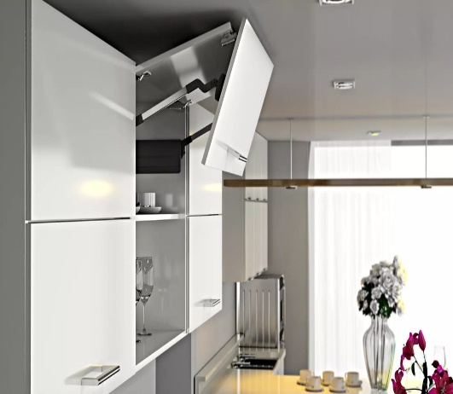 TOP STAY ST

Для фасадов высотой
h=480-1040мм
*указывается высота двойного фасада

1 | 1. Введите размеры фасада и вес ручки:
 | Высота, миллиметры (max. 1040мм) |  | Ширина, миллиметры |  | + | Вес ручки, граммы
 | 720 |  | 600 |  |  | 150
2 | 2. Из раскрывающегося списка выберите материал фасада и получите значение индекса
 |  |  |  | Вес фасада, кг. | Индекс
 |  |  |  | 7.37 | 720
3 | 3. Выберите модель подъемного механизма TOP STAYS SQ NEW, соответствующего полученному индексу и подходящей высоте фасада. Значение индекса должно попадать в пределы значений для отдельного механизма. Чем ближе индекс к среднему значению тем проще будет осуществляться регулировка механизма.
 | Механизм | Артикул ТБМ |  | Вес фасада, кг. | Высота фасада, мм.
 | ST01AL light | DTCST01.007/1 | DTCST01.043/1 | 5,0 - 10,0 | 480 - 529
 | ST01AM medium | DTCST01.007/2 | DTCST01.043/2 | 9,6 - 16,0
 | ST02AL light | DTCST02.007/1 | DTCST02.043/1 | 4,5 - 8,9 | 530 - 589
 | ST02AM medium | DTCST02.007/2 | DTCST02.043/2 | 8,7 - 14,4
 | ST03AL light | DTCST03.007/1 | DTCST03.043/1 | 4,1 - 8,1 | 590 - 649
 | ST03AM medium | DTCST03.007/2 | DTCST03.043/2 | 7,8 - 13,0
 | ST04AL light | DTCST04.007/1 | DTCST04.043/1 | 3,7 - 7,2 | 650 - 729
 | ST04AM medium | DTCST04.007/2 | DTCST04.043/2 | 7,0 - 11,6
 | ST04AH strong | DTCST04.007/3 | DTCST04.043/3 | 11,5 - 19,8
 | ST05AL light | DTCST05.007/1 | DTCST05.043/1 | 3,2 - 6,5 | 730 - 799
 | ST05AM medium | DTCST05.007/2 | DTCST05.043/2 | 6,3 - 10,6
 | ST05AH strong | DTCST05.007/3 | DTCST05.043/3 | 10,5 - 18,1
 | ST06AM medium | DTCST06.007/2 | DTCST06.043/2 | 5,8 - 9,6 | 800 - 879
 | ST06AH strong | DTCST06.007/3 | DTCST06.043/3 | 9,5 - 16,5
 | ST07AM medium | DTCST07.007/2 | DTCST07.043/2 | 5,2 - 8,8 | 880 - 959
 | ST07AH strong | DTCST07.007/3 | DTCST07.043/3 | 8,7 - 15,1
 | ST08AM strong | DTCST08.007/2 | DTCST08.043/2 | 4,8 - 8,1 | 960 - 1040
 | ST08AH strong | DTCST08.007/3 | DTCST08.043/3 | 8,0 - 13,9
www.tbm.ru

